Forside
VBA Trin 1
2022-10-13

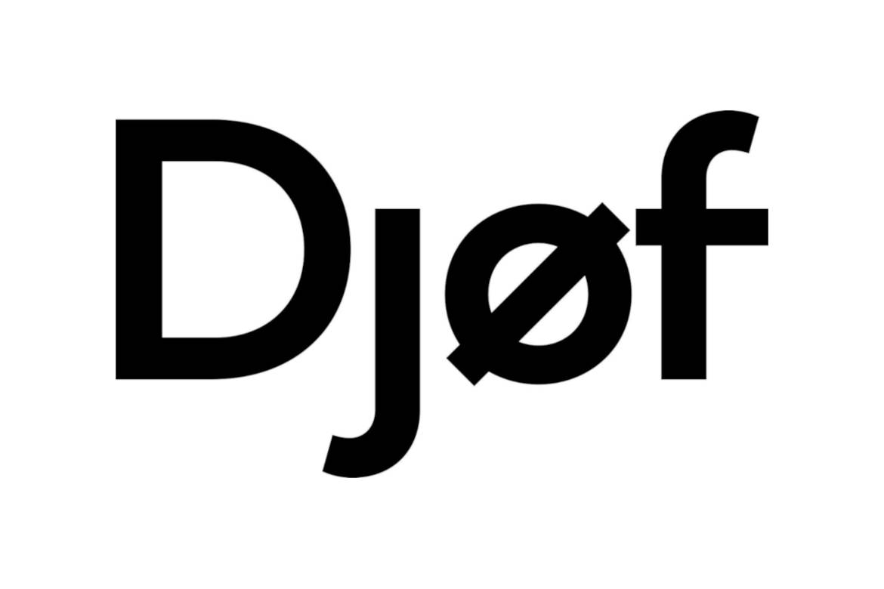
Jacob Emil Sachmann Hansen | Inden vi går i gang
Cand Merc AEF - 1. Semester | Brug tiden på at tilføje fanen "Udvikler"
jacobsachman@gmail.com | Se vejledning på næste fane.

Jonas Møller | Hvis du er MAC-bruger
HA(mat) - 5. semester | Følg bl.a. vejledningen på arket "MAC - Fejlfinding".
jonasmoller@hotmail.dk | (Dette gælder kun Mac som har Excel version 2014 eller yngre)

Emil Vergara | Følg os på LinkedIn:
HA(mat) - 5. semester | Emil
emilvergara@live.dk | Jacob
 | Jonas

Udvikler
Vejledning: Tilføj fanen "Udvikler"

Windows - Excel 2010 & 2013 & 2016 | MAC (Bemærk, kun Excel 2011 & 2015) | MAC (Bemærk, kun Excel 2016)
Scroll ned for 2007.

1. Klik på "Filer". | 1. Klik på "Excel" og "Indstillinger". | 1. Klik på "Excel" og "Indstillinger".
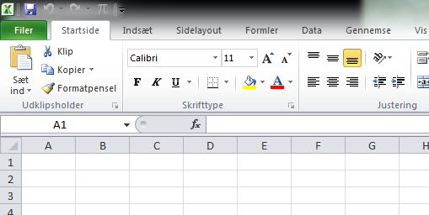
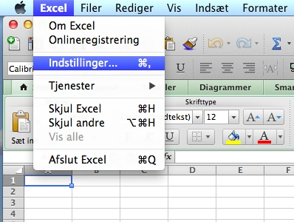

2. Klik på "Indstillinger".

 | 2. Klik på "Bånd". | 2. Klik på "Vis".
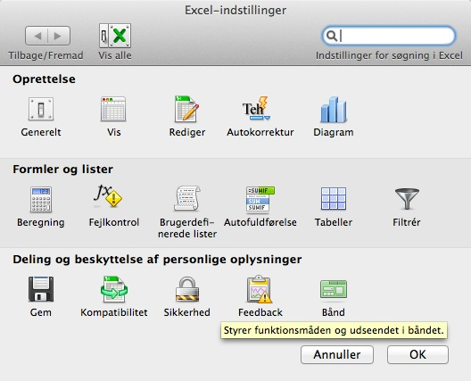
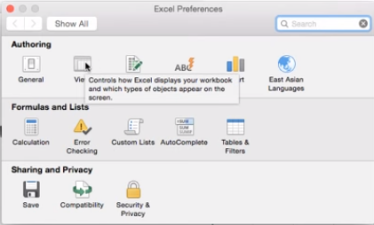

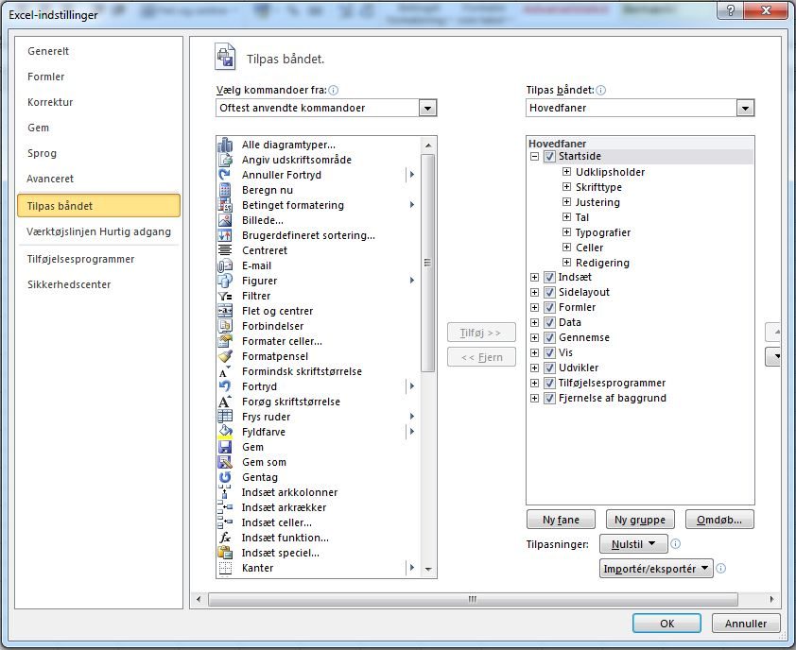
3. Sæt flueben ud for "Udvikler".
 | 3. Sæt flueben ud for "Udvikler". | 3. Sæt flueben ud for "Udvikler".
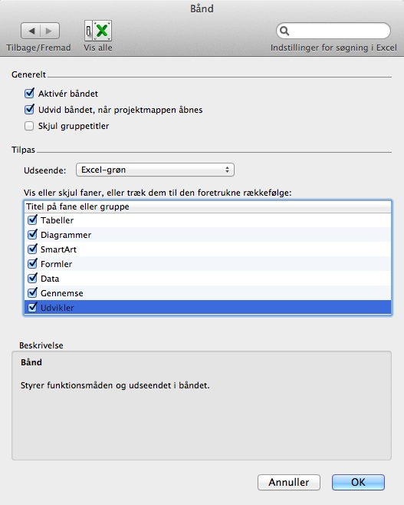
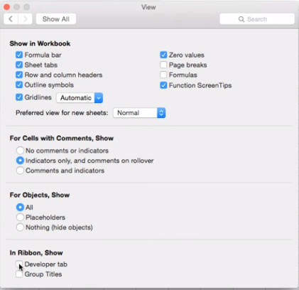

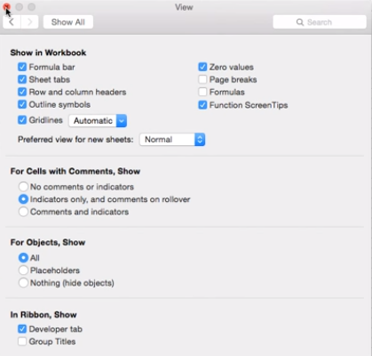

Windows - Excel 2007

1. Klik på Office-knappen

2. Klik på "Indstillinger" eller "Excel Options".
3. Klik på "Populære" / "Popular"
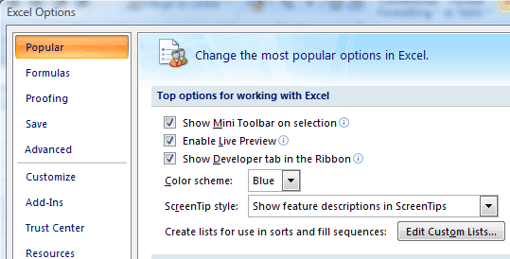

4. Klik på "Vis Udvikler Fanen i båndet"/"Show Developer Tab in the ribbon"

MAC - Fejlfinding
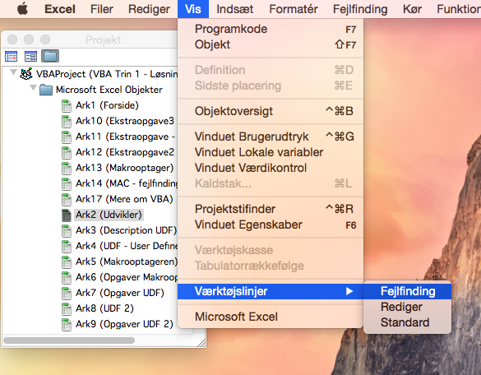
Vejledning til at få "Fejlfinding" frem

1. Du skal først have "Udvikler"/"Developer"-fanen frem.

2. Klik derefter på Editor

3. Når du står inde i det vindue, der kommer frem, tryk "Vis", "Værktøjslinjer" og "Fejlfinding".

Kursusplan
Kursusplan: VBA Trin 1

Gennemgang af Visual Basic Editoren

Vi lærer at lave egne funktioner og tester dem i Excel

User Defined Functions (UDF)

Vi lærer at deklarere variable og inkludere logiske funktioner

Makrooptageren
Vi lærer hvordan vi kan optage en rutine for på et senere tidspunkt at kunne afspille den

UDF 2
Brugerdefinerede Funktioner med logiske elementer

Deklaration af variable

Datatyper: |  | Hukommelseskrav |  | Indhold
 | Double | 8 bytes |  | Decimaltal
 | Integer | 2 bytes |  | Heltal i intervallet [-32.768 til 32.767]
 | Long | 4 bytes |  | Større heltal end integer
 | Boolean | 2 bytes |  | "Sandt" eller "Falsk"
 | Optional | varierer |  | Valgfrit argument. Bemærk "Optionals" skal placeres sidst i
 |  |  |  | formeldeklerationerne.
 | Variant | 16 bytes |  | Varierende variabeltyper. (Default)
 | String | 10 bytes + "længde" |  | Tekst
 | Date | 8 bytes |  | En dato
 | Vi vil optimere vores tid og VBA arbejder hurtigere når man har deklareret sine variable

Logiske statements opbygges således: |  |  |  |  |  | Operatorer:
 |  |  |  |  |  | < | Mindre end
If … Then |  |  |  |  |  | <= | Mindre end eller lig med
… "et eller andet"… |  |  |  |  |  | > | Større end
Kan varieres med "or", "If not", "And not" og "Elseif" statements.
… Else … |  |  |  |  |  | >= | Større end eller lig med
End if |  |  |  |  |  | = | Lig med
 |  |  |  |  |  | <> | Forskellig fra
 |  |  |  |  |  | Or | Eller
 |  |  |  |  |  | And | Og

Eksempler

1) Lav en funktion, "TotalPris", der beregner den totale pris på følgende varer.
De 10 første varer koster altid det samme, men købes der over 10 skal funktionen give 10 % rabat på disse.

 | Vare | Stk. | Pris | Total | Gnm. Pris
 | Ahorn | 21 | kr. 314 | kr. 6,249 | kr. 298
 | Eg | 14 | kr. 579 | kr. 7,874 | kr. 562
 | Kirsebær | 9 | kr. 615 | kr. 5,535 | kr. 615
 | Kirsebær | 10 | kr. 615 | kr. 6,150 | kr. 615
 | Pære | 5 | kr. 718 | kr. 3,590 | kr. 718
 | Ask | 4 | kr. 830 | kr. 3,320 | kr. 830 | Korrekt

2) Lav en funktion, der beregner den sidste side i en retvinklet trekant. Kald den "Trekant".
Husk: Fra folkeren: Pythagoras sætning:
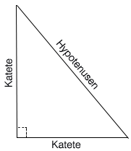
 | Katete 1 | Katete 2 | Hypotenuse | Sidste side
 | 3 | 4 | 5 | Alle sider er kendte
 | 6 |  | 10 | 8
 |  |  | 20 | Vi mangler Infobobs
 |  | 8 | 17 | 15
 | 16 | 12 |  | 20

Referencer
Samspil med Excel: Referencer

Syntaks | Eksempel
Cells(Rækkeindeks, Kolonneindeks) | Cells(2,1)
Range("Cellenavn") | Range("A2"), Range("A1:D5")
 | Range(Cells(1,1), Cells(5,4))

.value er default
Egenskabskommandoer
Cells(2, 1).value
Cells(2, 1).select

Select
Eksempel1: Vælg celle K15 med en makro (brug Cells) |  | Cells
Eksempel2: Vælg celle K16:L16 med en makro (brug Range) |  | Range

Value
VBA | Excel
Var1 = Cells(2,1).value | Cells(2,1).value = Var1
Var1 = Range("A2").value | Range("A2").value = Var1

Eksempel 3: Tag værdien fra celle K24 og indsæt den i celle K25 |  | 12345
 |  | 12345

Opgave Referencer
Samspil med Excel: Opgaver

1) Lav en Sub, "Profit", der udregner spotraten i nedenstående skema.
Brug formlen til højre!


 | Antal solgte pizzaer "n" | 597 | <-- G9

 | Pris pr. pizza "p" | 79 | <-- G11

 | Husleje pr. måned "h" | 7500 | <-- G13

 | Omkostning pr. pizza "o" | 49 | <-- G15

 | Udregn samlet profit "r" | DKK 10,410.00 | <-- G19
 |  | Korrekt

Mere om VBA
Feedback
Tilmeld dig Djøfs Studiekursus VBA 2

Mere VBA:
Sanne Wøhlk, VBA Programming in Business Economics

www.ozgrid.com
www.excel-easy.com/vba.html

Kontakt:

Jacob Emil Sachmann Hansen
jacobsachmann@gmail.com

Jonas Møller
jonasmoller@hotmail.dk

Emil Vergara
emilvergara@live.dk

Nyttig info
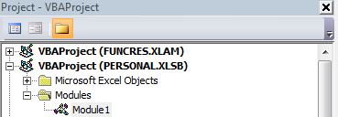
Når du gemmer dit VBA-arbejde

Normalvis når du arbejder i Excel, benytter du filformatet .xls eller .xlsx. Dette format gemmer
imidlertid ikke VBA-koder. For at gemme dem skal du gemme i .xlsm-formatet!
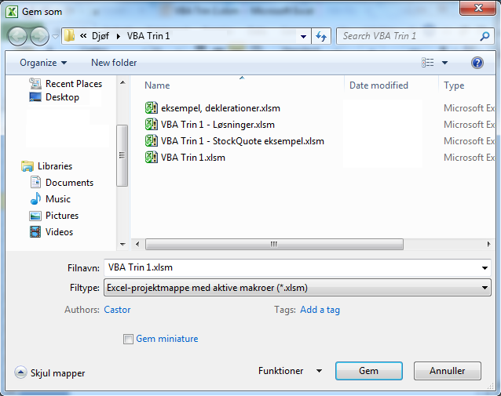

Gør en UDF tilgængelig i alle arbejdsbøger

For at gøre en UDF tilgængelig i alle dine excel-ark skal du indsætte den i din
"personlige projektmappe". Den kan man få vist ved at begynde at optage en makro vha.
makrooptageren og vælge at gemme den i sin "Personlige projektmappe".
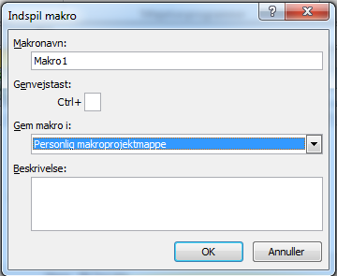

Umiddelbart derefter stopper du indspilningen af makroen, og du vil nu kunne se din personlige
makroprojectmappe "PERSONAL.XLSB" i VBA-editoren. Nu skal du blot indsætte din UDF-kode i det
modul, der fremkommer under din personlige makroprojektmappe.

